상품제안서
[액센] A115 맥세이프 15W 접이식 3in1 고속 무선충전기 (애플워치용) | 상품코드: F31277

 |  |  |  |  |  |  | 02-412-0044 | www.easy1.co.kr
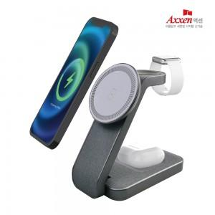

【상세/제작정보】 | <span style="font-size: 12pt;"><b>칼라인쇄 100개 이상 개당 700원별도</b></span><div><span style="font-size: 12pt;"><b>칼라인쇄 100개 미만 통합 70,000원별도</b></span></div><div><b><br></b></div><span style="font-size: 12pt;"><b>* 배송비- 4000원​ 40개</b></span>

【인쇄/포장옵션】 | 레이저, 풀칼라 / 시판박스

【공급단가】 | 수량 | 50~ | 100~ | 500~ | 1,000~ | 2,000~
*VAT별도 | 단가 | 15,000원 | 14,500원 | 13,500원 | 13,500원 | 13,300원

【상품 URL】 | https://easy1.co.kr:443/src/goods_detail.php?gdno=31277

